Sheet1
Very Busy Expressions |  |  | ITERAZIONE 1 |  | ITERAZIONE 2 |  | ITERAZIONE 3
 |  |  | IN[B] | OUT[B] | IN[B] | OUT[B] | IN[B] | OUT[B]
Domain | Sets of Expressions | BB1 | {b-a} | {b-a} | {b-a} | {b-a} | {b-a} | {b-a}
Direction | Backward | BB2 | {b-a} | {b-a} | {b-a} | {b-a} | {b-a} | {b-a}
 | IN[B]= f(OUT[B]) | BB3 | {a-b,b-a} | {a-b} | {a-b,b-a} | {a-b} | {a-b,b-a} | {a-b}
 | OUT[B]= ∩ IN[SUCC(B)] | BB4 | {a-b} | / | {a-b} | / | {a-b} | /
Transfer Function | f(x)=GenB U ( x - KILLB ) | BB5 | {b-a} | / | {b-a} | / | {b-a} | /
Meet Operation | ⋂ | BB6 | / | {a-b} | / | {a-b} | / | {a-b}
Boundary Condition | IN[EXIT]=/ | BB7 | {a-b} | / | {a-b} | / | {a-b} | /
Initial Interior points | IN[B] = U

Dominator Analysis |  |  | ITERAZIONE 1 |  | ITERAZIONE 2 |  | ITERAZIONE 3
 |  |  | IN[B] | OUT[B] | IN[B] | OUT[B] | IN[B] | OUT[B]
Domain | Sets of Dominator nodes | A | / | {A} | / | {A} | / | {A}
Direction | FORWARD | B | {A} | {A,B} | {A} | {A,B} | {A} | {A,B}
 | IN[B]=∩ IN[PRED[B]] | C | {A} | {A,C} | {A} | {A,C} | {A} | {A,C}
 | OUT[B]=f(DOM[B]) | D | {A,C} | {A,C,D} | {A,C} | {A,C,D} | {A,C} | {A,C,D}
Transfer Function | f(DOM[B])=IN[B]U B(il blocco stesso) | E | {A,C} | {A,C,E} | {A,C} | {A,C,E} | {A,C} | {A,C,E}
Meet Operation | ⋂ | F | {A,C} | {A,C,F} | {A,C} | {A,C,F} | {A,C} | {A,C,F}
Boundary Condition | OUT[ENTRY]=/ | G | {A,C,F} | {A,C,F,G} | {A} | {A,G} | {A} | {A,G}
Initial Interior points | OUT[b] = ꓴ

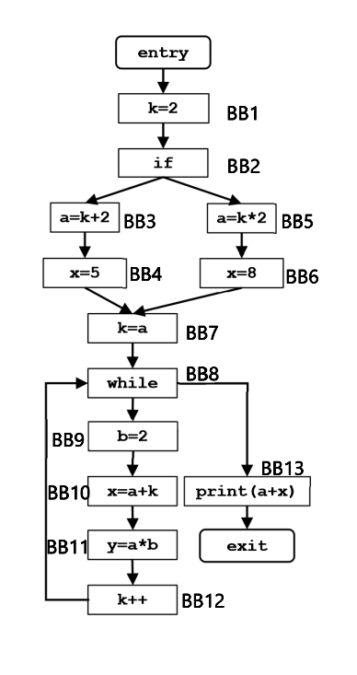
Constant Propagation |  |  | ITERAZIONE 1 |  | ITERAZIONE 2 |  | ITERAZIONE 3
 |  |  | IN[B] | OUT[B] | IN[B] | OUT[B] | IN[B] | OUT[B]
Domain | Set of couple <variable, constant> | BB1 | ∅ | <k, 2> | ∅ | <k, 2> | ∅ | <k, 2>
Direction | FORWARD | BB2 | <k, 2> | <k, 2> | <k, 2> | <k, 2> | <k, 2> | <k, 2>
 | IN[B] = ꓥ OUT[PRED(B)] | BB3 | <k, 2> | <k, 2> <a, 4> | <k, 2> | <k, 2> <a, 4> | <k, 2> | <k, 2> <a, 4>
 | OUT[B] = f(IN[B]) | BB4 | <k, 2> <a, 4> | <k, 2> <a, 4> <x, 5> | <k, 2> <a, 4> | <k, 2> <a, 4> <x, 5> | <k, 2> <a, 4> | <k, 2> <a, 4> <x, 5>
Transfer Function | f(x) = GenB ꓴ (x – KillB) | BB5 | <k, 2> | <k, 2> <a, 4> | <k, 2> | <k, 2> <a, 4> | <k, 2> | <k, 2> <a, 4>
Meet Operation | ⋂ | BB6 | <k, 2> <a, 4> | <k, 2> <a, 4> <x, 8> | <k, 2> <a, 4> | <k, 2> <a, 4> <x, 8> | <k, 2> <a, 4> | <k, 2> <a, 4> <x, 8>
Boundary Condition | OUT[ENTRY]=∅ | BB7 | <k, 2> <a, 4> | <k, 4> <a, 4> | <k, 2> <a, 4> | <k, 4> <a, 4> | <k, 2> <a, 4> | <k, 4> <a, 4>
Initial Interior points | OUT[b] = ꓴ | BB8 | <k, 4> <a, 4> | <k, 4> <a, 4> | <a, 4> | <a, 4> | <a, 4> | <a, 4>
 |  | BB9 | <k, 4> <a, 4> | <k, 4> <a, 4> <b, 2> | <a, 4> | <a, 4> <b, 2> | <a, 4> | <a, 4> <b, 2>
 |  | BB10 | <k, 4> <a, 4> <b, 2> | <k, 4> <a, 4> <b, 2> <x, 8> | <a, 4> <b, 2> | <a, 4> <b, 2> | <a, 4> <b, 2> | <a, 4> <b, 2>
 |  | BB11 | <k, 4> <a, 4> <b, 2> <x, 8> | <k, 4> <a, 4> <b, 2> <x, 8> <y, 8> | <a, 4> <b, 2> | <a, 4> <b, 2> <y, 8> | <a, 4> <b, 2> | <a, 4> <b, 2> <y, 8>
 |  | BB12 | <k, 4> <a, 4> <b, 2> <x, 8> <y, 8> | <k, 5> <a, 4> <b, 2> <x, 8> <y, 8> | <a, 4> <b, 2> <y, 8> | <a, 4> <b, 2> <y, 8> | <a, 4> <b, 2> <y, 8> | <a, 4> <b, 2> <y, 8>
 |  | BB13 | <k, 4> <a, 4> | <k, 4> <a, 4> | <a, 4> | <a, 4> | <a, 4> | <a, 4>
 |  | EXIT | <k, 4> <a, 4> |  | <a, 4> |  | <a, 4>

